Diagram
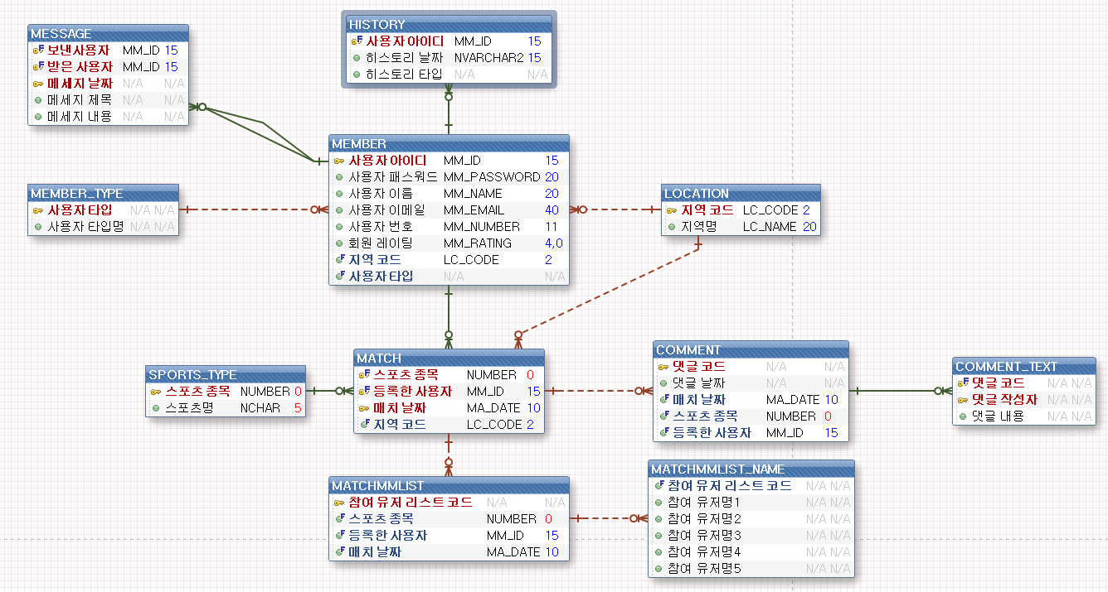
Table Diagram 1/2

